Create EC2
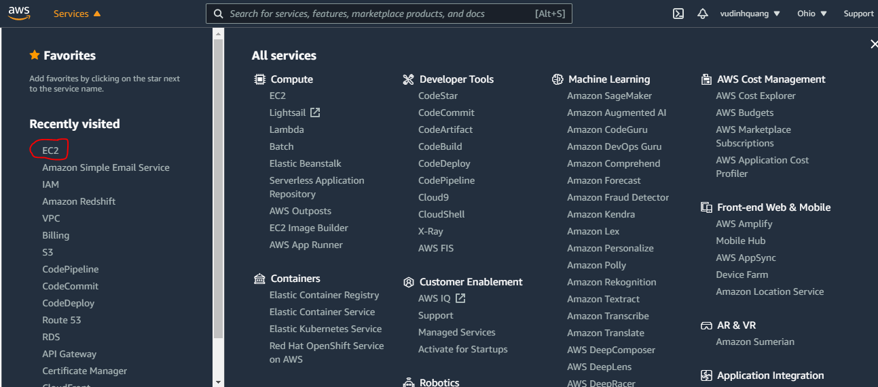

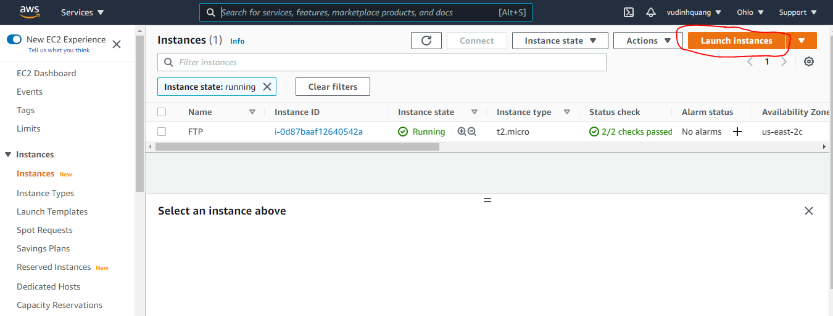

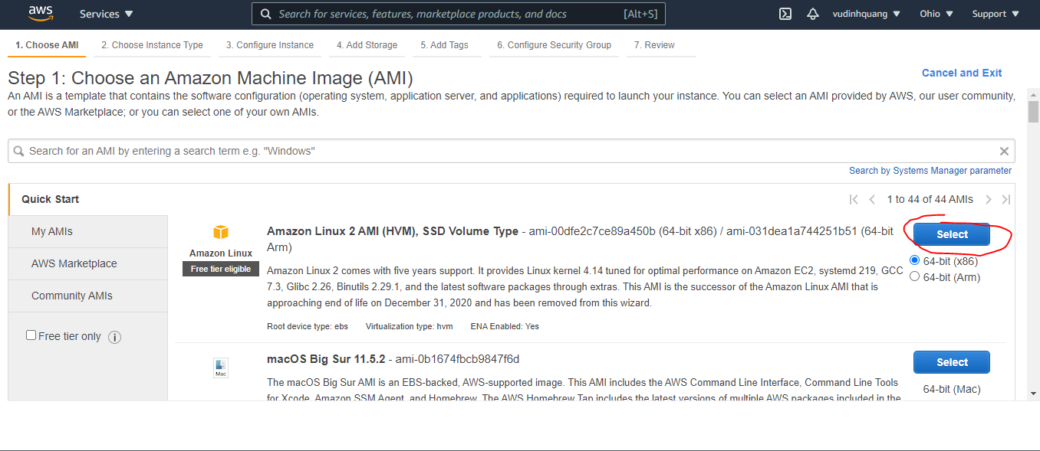

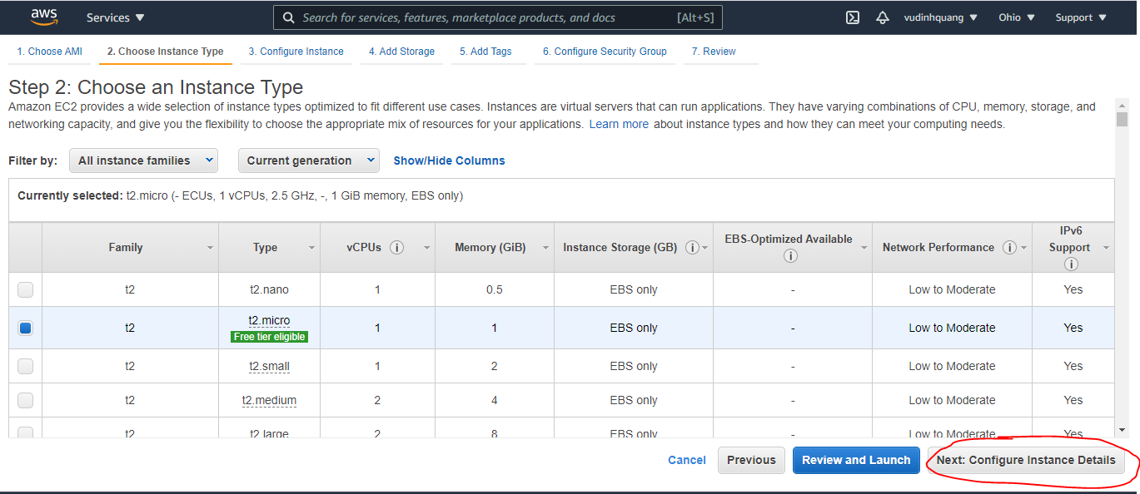

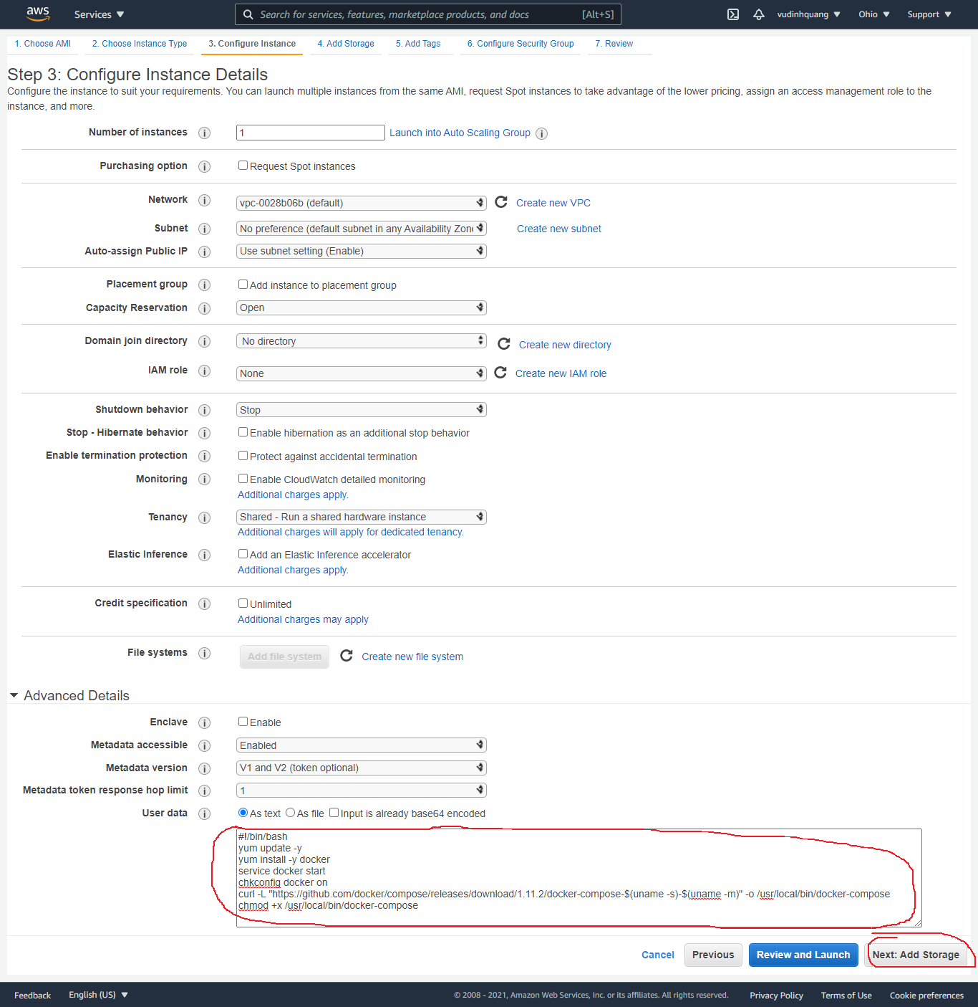

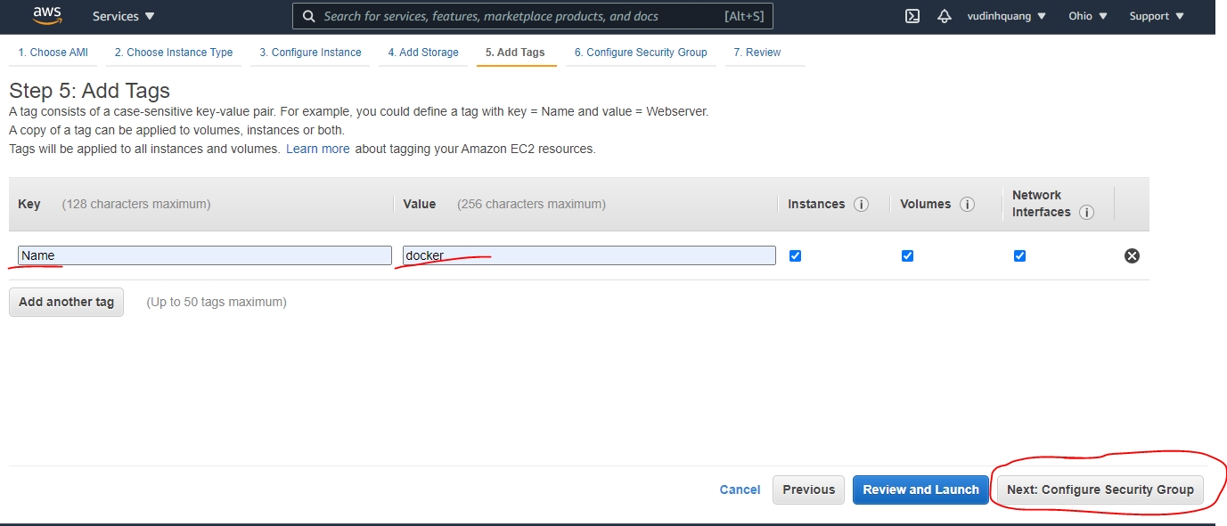

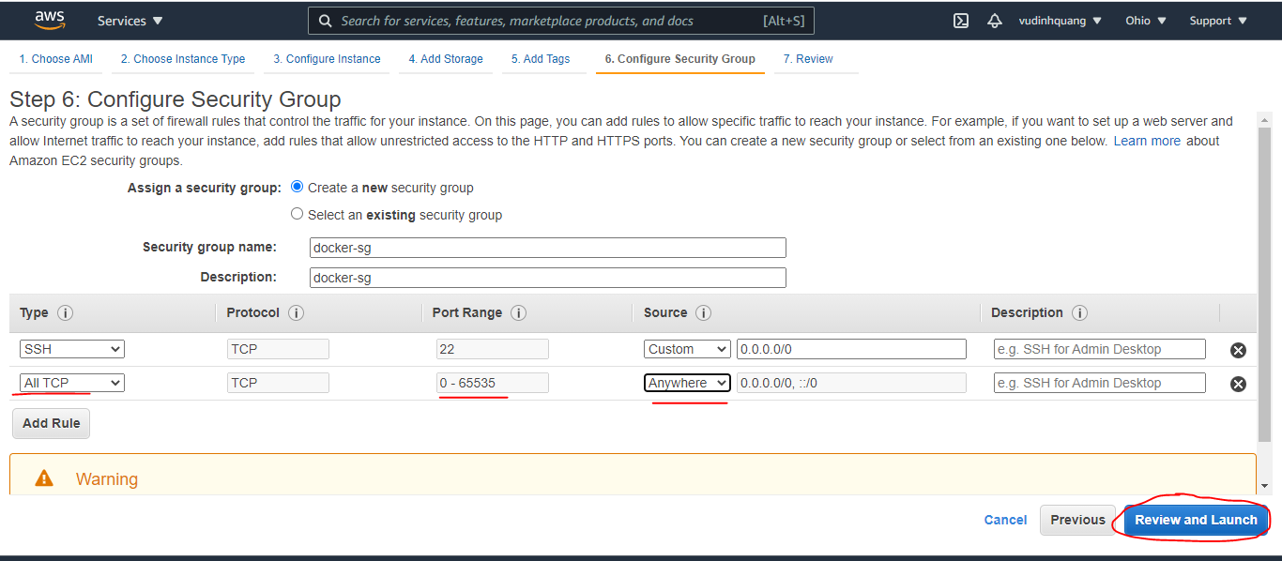

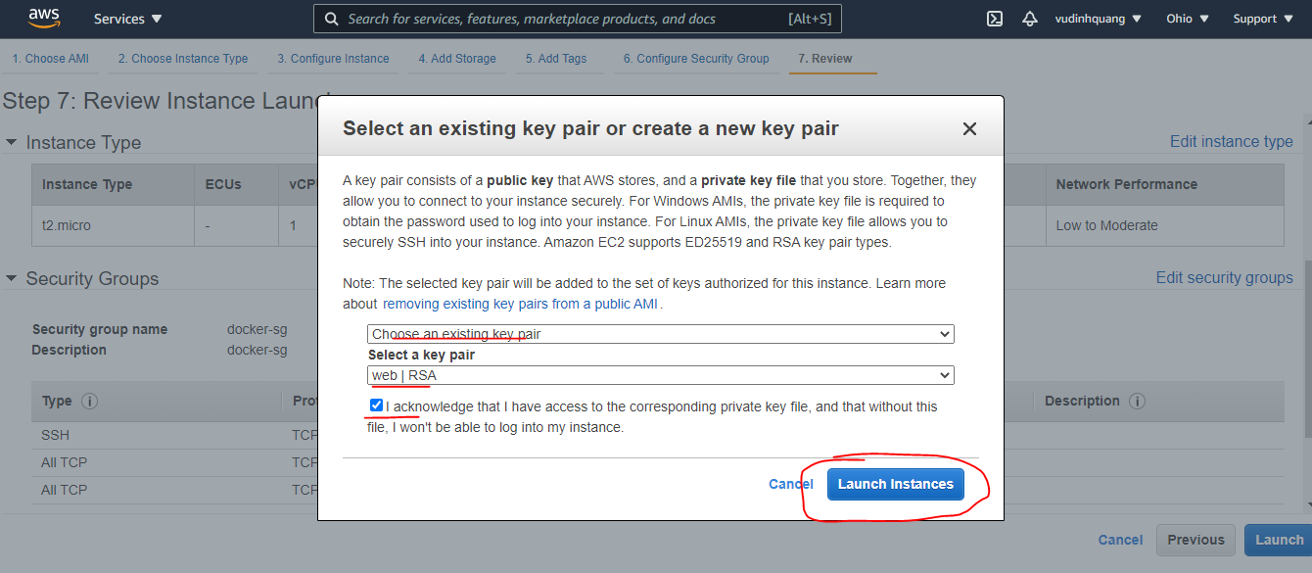

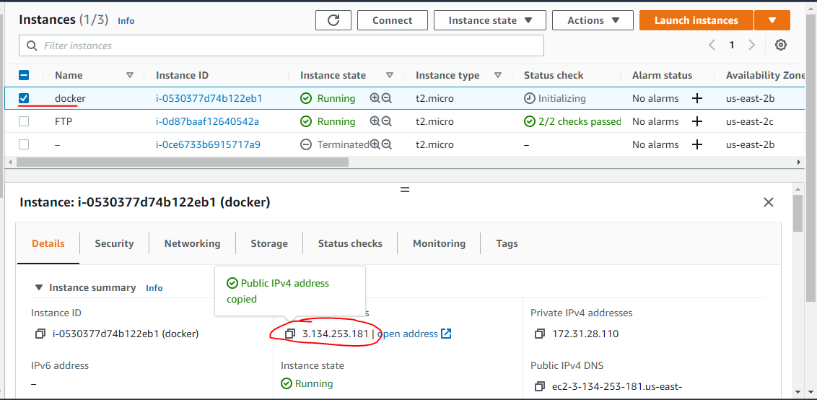

Các command của volume
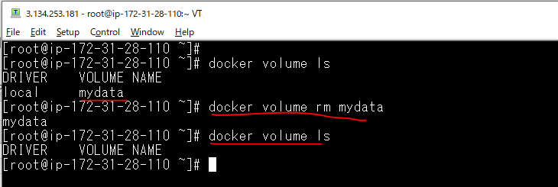
Hiển thị những volume đang có
 | docker volume ls

Tạo volume mới
 | docker volume create

Xem chi tiết volume
 | docker volume inspect
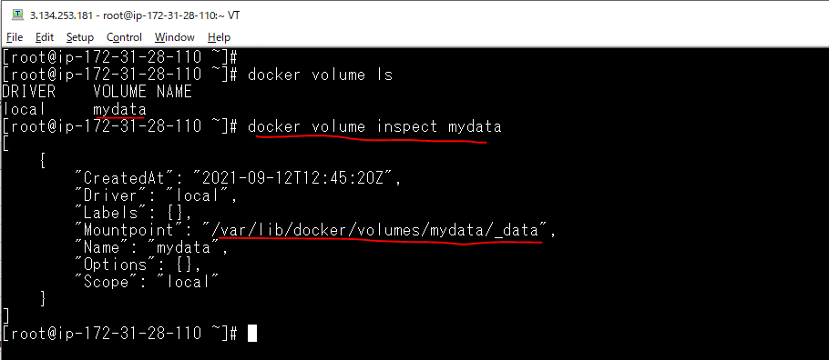

Xóa volume
 | docker volume rm

Volume exmple 1
Tạo volume mới
 | docker volume create web1
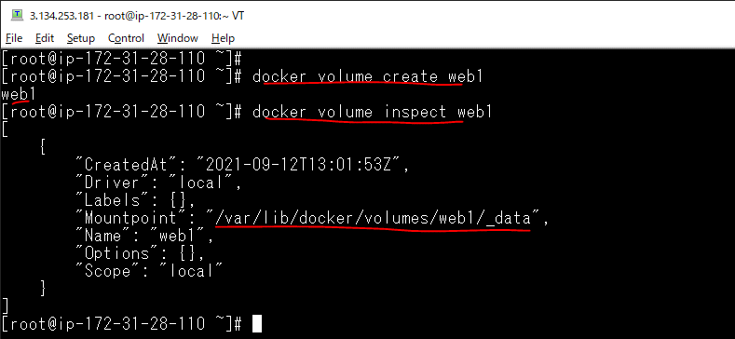

Create index.html
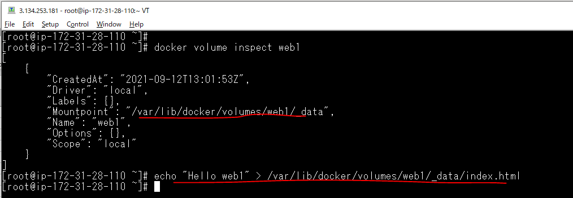

Tạo container
 | docker run --name web1 -p 8080:80 -v web1:/usr/local/apache2/htdocs -d httpd
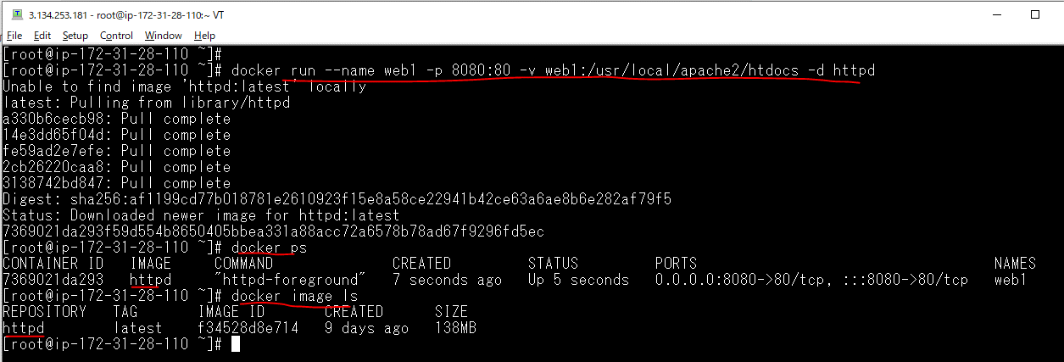

Check browser

Exit index.html in volume
 | vi /var/lib/docker/volumes/web1/_data/index.html
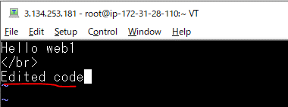

Check browser again

Stop toàn bộ container
 | docker stop $(docker ps -a -q)

Xóa toàn bộ container
 | docker rm $(docker ps -a -q)

Xóa toàn bộ image
 | docker rmi -f $(docker images -a -q)
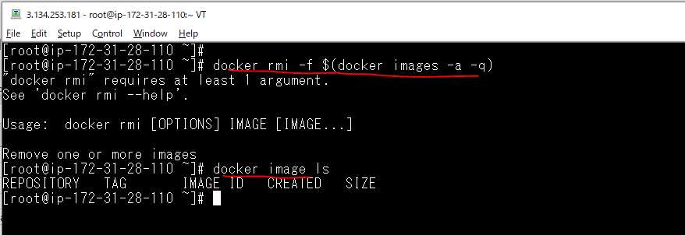

Tạo container again
 | docker run --name web1 -p 8080:80 -v web1:/usr/local/apache2/htdocs -d httpd
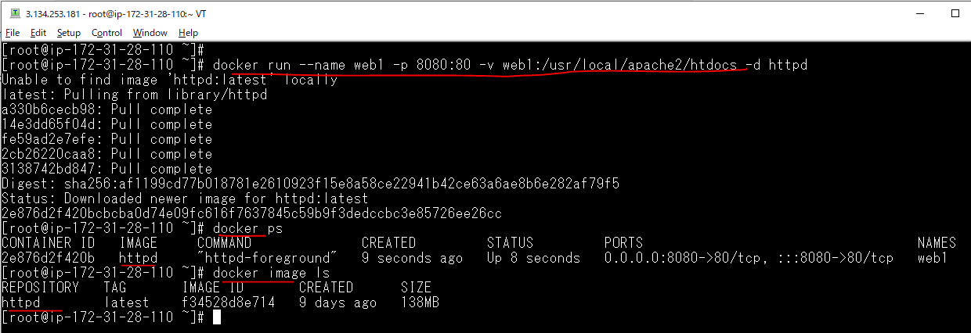

Check browser again

 |  | -> Dữ liệu vẫn còn

Volume exmple 2(Mysql)
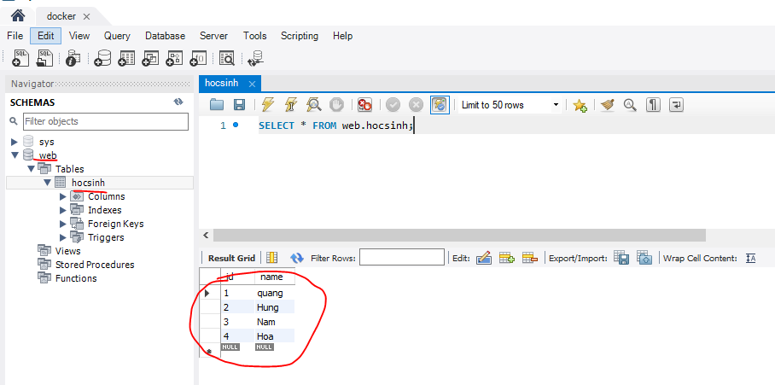
Stop toàn bộ container
 | docker stop $(docker ps -a -q)
Xóa toàn bộ container
 | docker rm $(docker ps -a -q)
Xóa toàn bộ image
 | docker rmi -f $(docker images -a -q)
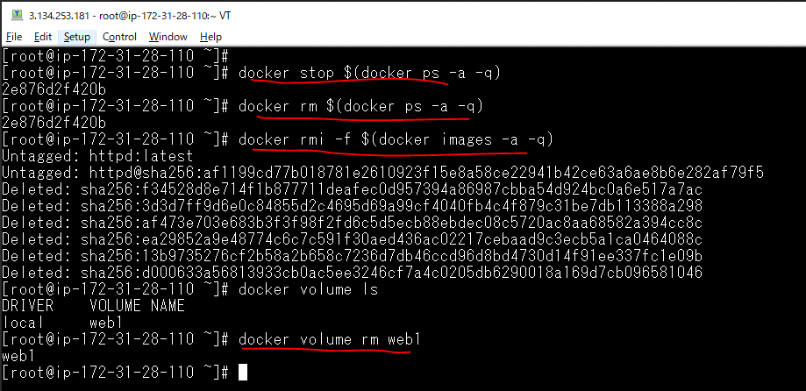

Tạo volume mới
 | docker volume create data
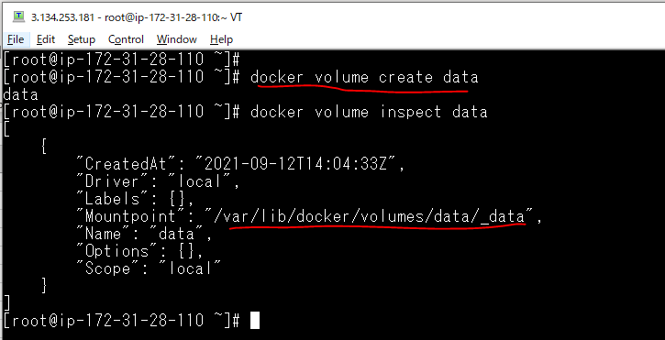

Tạo container
 | docker container run --name mysql -v data:/var/lib/mysql -e MYSQL_ROOT_PASSWORD=pass -p 3306:3306 -d mysql:5.7
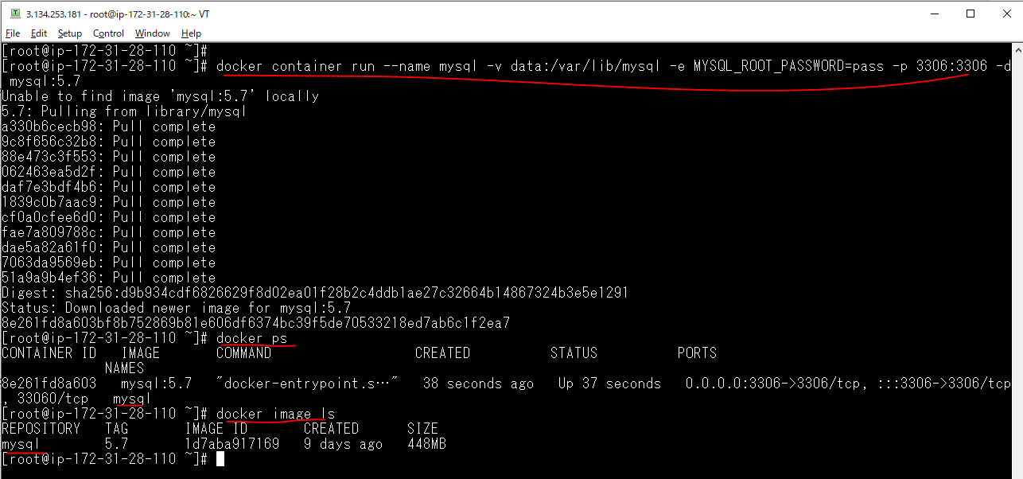

Check connect Mysql
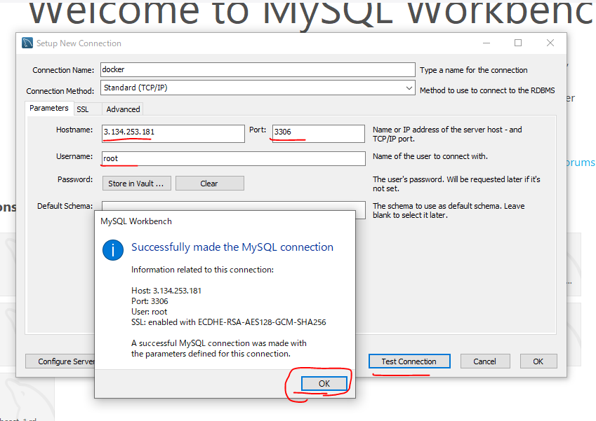

Create web database
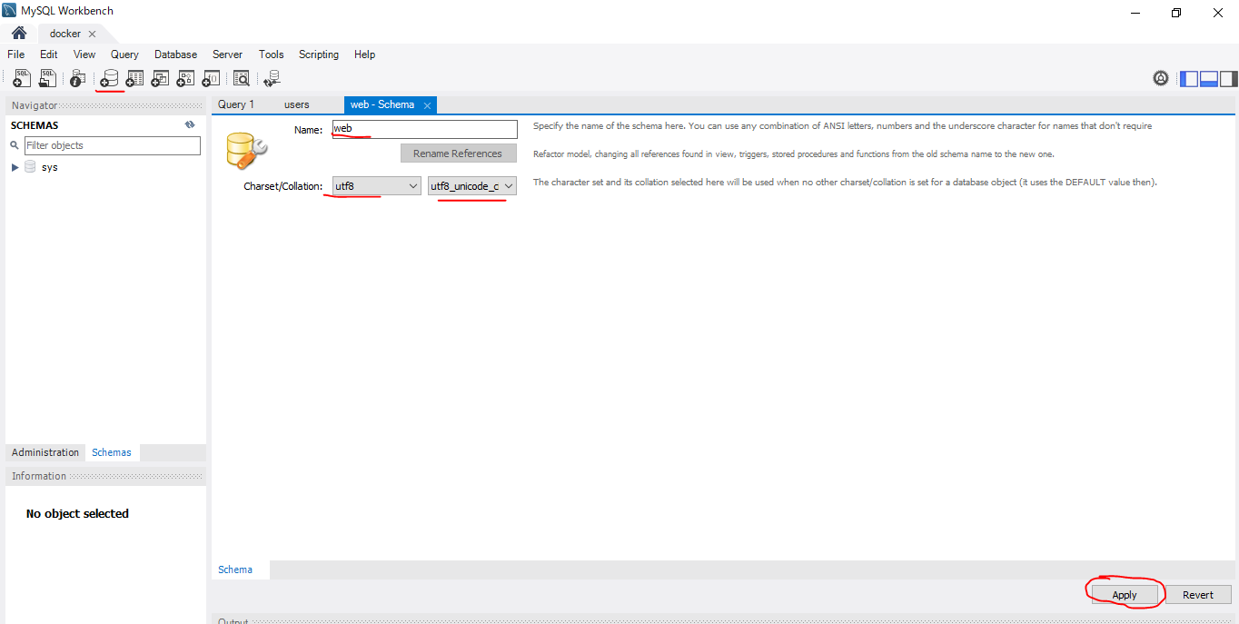

Create hocsinh table
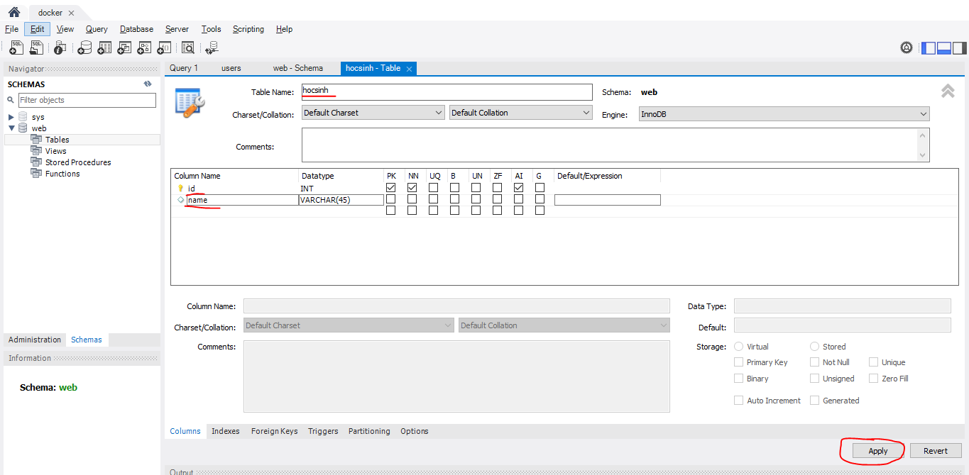

Insert data
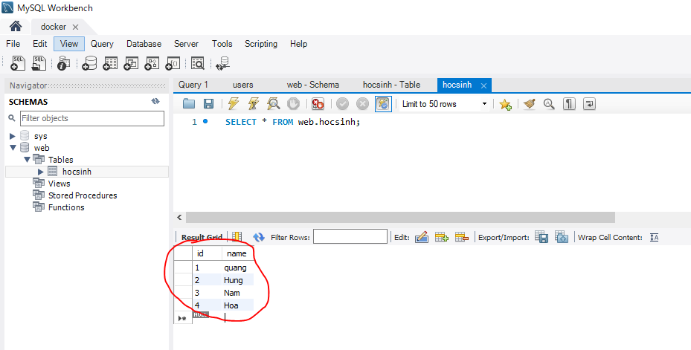

Stop toàn bộ container
 | docker stop $(docker ps -a -q)

Xóa toàn bộ container
 | docker rm $(docker ps -a -q)

Xóa toàn bộ image
 | docker rmi -f $(docker images -a -q)
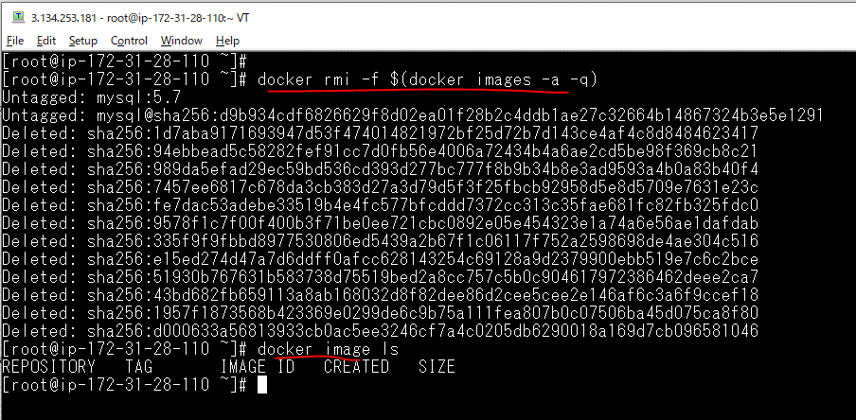

Tạo container again
 | docker container run --name mysql -v data:/var/lib/mysql -e MYSQL_ROOT_PASSWORD=pass -p 3306:3306 -d mysql:5.7
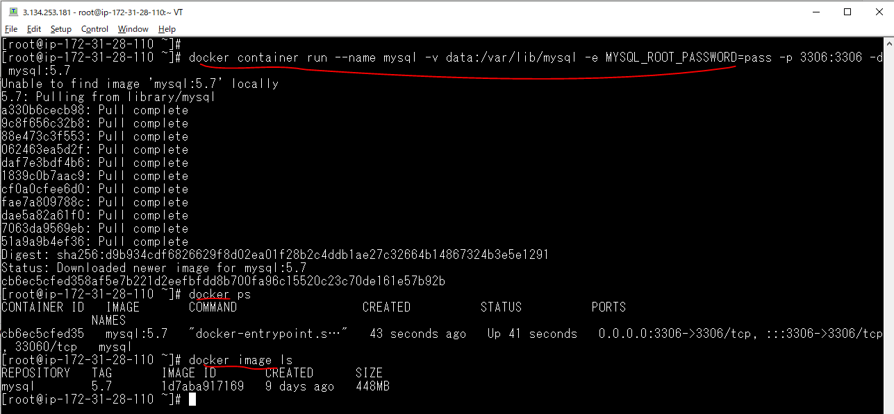

Check data vẫn còn

